상품제안서
크라프트 도시락 쇼핑백 | 상품코드: S40827

 |  |  |  |  |  |  | 02-713-8555 | www.synergygift.co.kr
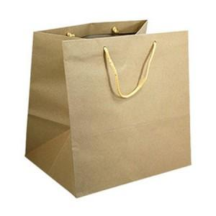

【상세/제작정보】

【인쇄/포장옵션】 | 실크 / 포장불가능

【공급단가】 | 수량 | 300~ | 500~ | 1,000~ | 3,000~ | 5,000~
*VAT별도 | 중형 | 520원 | 498원 | 479원 | 449원 | 441원
 | 대형 | 680원 | 660원 | 635원 | 615원 | 605원

【상품 URL】 | https://www.synergygift.co.kr:443/src/goods_detail.php?gdno=40827

